信用交易
融资融券市场交易数据统计(2024-10-30)

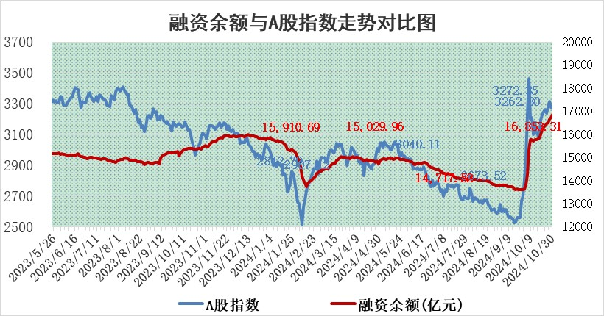
标的证券 | 融资融券余额（亿元） | 融资余额（亿元） | 融券余额（亿元） | 融资买入额（亿元） | 融资融券规模变化（亿元） | 融资余额增幅(‰) | 融券余额增幅(%)
统计数据 | 16,978.99 | 16,853.31 | 95.55 | 1,772.40 | 109.25 | 6.73 | -3.47

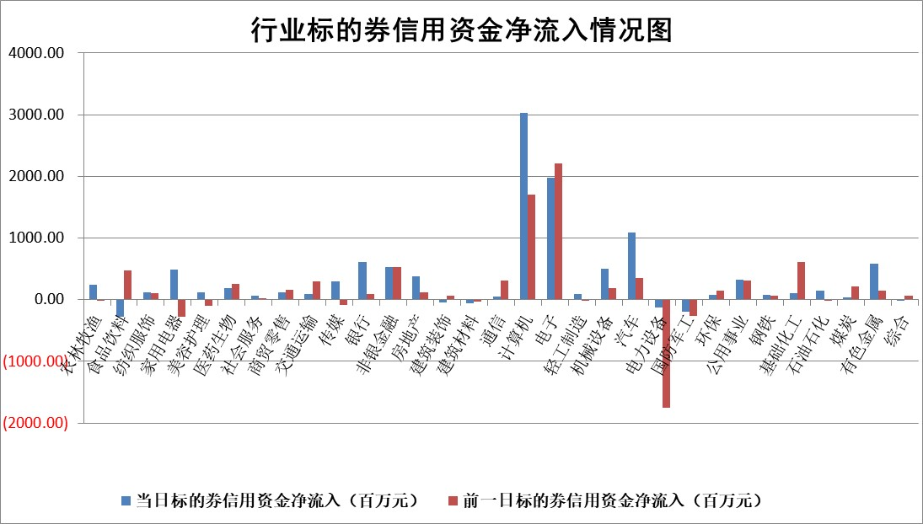

标的基金代码 | 标的基金简称 | 融资余额/市值(%) | 融资余额增幅(%) | 融资买入额/成交金额(%) | （融资余额净增额-融券余额净增额）/市值(‱) | 融券余额降幅(%) | ABS[（融资余额净增额-融券余额净增额）/市值净增额-1](%)
159902 | 华夏中小板ETF | 0.00 | 0.00 | 0.00 | 0.00 | 0.00 | 100.00
159915 | 易方达创业板ETF | 4.06 | 3.06 | 607096.89 | 11.99 | -6.65 | 108.41
159919 | 嘉实沪深300ETF | 0.72 | 0.40 | 6.42 | 0.24 | -5.08 | 100.23
159920 | 华夏恒生ETF | 31.00 | -0.51 | 5.74 | -15.89 | 0.00 | 88.41
159922 | 嘉实中证500ETF | 0.70 | 2.42 | 5.41 | 1.66 | -0.03 | 101.00
159925 | 南方沪深300ETF | 0.96 | -5.11 | 4.81 | -5.16 | 0.00 | 95.38
159928 | 消费ETF | 2.83 | -0.54 | 4.40 | -1.53 | 0.60 | 97.42
159934 | 易方达黄金ETF | 56.94 | 0.04 | 8.74 | 2.20 | 0.00 | 99.30
159939 | 全指信息技术ETF | 0.80 | -0.39 | 22.31 | -0.37 | -0.82 | 101.75
159940 | 全指金融地产ETF | 0.35 | 0.67 | 0.01 | 0.23 | 0.00 | 100.17
159995 | 半导体芯片ETF | 2.30 | 3.30 | 405.28 | 7.47 | 1.56 | 72.72
159997 | 天弘中证电子ETF | 1.88 | -0.61 | 3.66 | -1.18 | -0.09 | 97.82
159998 | 天弘中证计算机主题ETF | 0.85 | 7.61 | 0.10 | 5.98 | 0.00 | 164.28
510050 | 华夏上证50ETF | 2.77 | 1.64 | 463.02 | 4.46 | -1.21 | 108.07
510180 | 华安上证180ETF | 0.41 | -3.73 | 3.14 | -1.23 | 50.26 | 98.82
510880 | 华泰柏瑞红利ETF | 0.95 | -0.08 | 4.70 | -0.13 | -5.24 | 99.90
510900 | 易方达恒生H股ETF | 39.41 | -0.08 | 7.31 | -3.22 | 0.00 | 97.97
511010 | 5年期国债ETF | 2.96 | 0.82 | 0.21 | 2.40 | 0.00 | 22.71
511380 | 可转债及可交换债券ETF | 1.18 | -2.99 | 16.60 | -3.62 | 0.00 | 57.97
512000 | 全指证券ETF | 6.86 | -1.19 | 12.80 | -8.29 | -0.04 | 72.08
512010 | 沪深300医药卫生ETF | 7.65 | 0.05 | 42.10 | 0.45 | 1.53 | 100.34
512070 | 沪深300非银ETF | 2.62 | 2.82 | 357.68 | 7.22 | 2.33 | 101.32
512400 | 南方中证申万有色金属ETF | 3.27 | -7.74 | 0.88 | -27.27 | 1.14 | 64.16
512580 | 广发中证环保产业ETF | 0.56 | -6.08 | 0.11 | -3.66 | 0.00 | 94.53
512660 | 国泰中证军工ETF | 2.89 | -5.66 | 9.40 | -17.32 | 3.45 | 113.52
512800 | 华宝中证银行ETF | 9.27 | 0.16 | 3.30 | 2.43 | 4.92 | 101.30
512980 | 广发中证传媒ETF | 1.93 | -5.37 | 703.17 | -10.96 | 0.53 | 74.78
515030 | 华夏中证新能源汽车ETF | 2.36 | 4.60 | 17.77 | 10.34 | -0.60 | 103.30
515050 | 华夏中证5G通信主题ETF | 1.12 | 2.29 | 9.08 | 2.50 | 0.61 | 103.86
515070 | 华夏中证人工智能ETF | 3.20 | -2.74 | 6.39 | -9.02 | 0.00 | 81.48
标的股票比较指标 |  | 融资余额/流通A股市值(%) | 融资余额增幅(%) | 融资买入额/成交金额(%) | （融资余额净增额-融券余额净增额）/流通A股市值(‱) | 融券余额降幅(%) | ABS[（融资余额净增额-融券余额净增额）/流通A股市值净增额-1](%)
前十名标的个股 |  | 超华科技 | 常山北明 | 天微电子 | 联域股份 | 观典防务 | 兆龙互连
 |  | 联络互动 | 星华新材 | 纳微科技 | 新朋股份 | 鲁泰A | 银邦股份
 |  | 爱康科技 | 新动力 | 京能电力 | 星华新材 | 南方传媒 | 摩恩电气
 |  | 长江健康 | 老凤祥 | 北辰实业 | 数字政通 | 柳钢股份 | 创益通
 |  | 富通信息 | 思源电气 | 联域股份 | 常山北明 | 海南椰岛 | 达利凯普
 |  | 洪涛股份 | 信音电子 | 新朋股份 | 恒帅股份 | 复旦复华 | 伟测科技
 |  | 中银绒业 | 数字政通 | 双元科技 | 润和软件 | 桂冠电力 | 达瑞电子
 |  | 迪马股份 | 大众公用 | 东星医疗 | 信音电子 | 安记食品 | 广联航空
 |  | 美吉姆 | 仁度生物 | 元力股份 | 满坤科技 | 安阳钢铁 | 金禄电子
 |  | 保力新 | 石基信息 | 七匹狼 | 恒勃股份 | 科大智能 | 富乐德
后十名标的个股 |  | 凯撒文化 | 新泉股份 | 晶丰明源 | 矩阵股份 | 我爱我家 | 黔源电力
 |  | 惠程科技 | 科博达 | 波导股份 | 宝鹰股份 | 中粮科技 | 恒而达
 |  | 广汇汽车 | 矩阵股份 | 旭升集团 | 金禄电子 | 苏宁环球 | 雅艺科技
 |  | 海印股份 | 岩石股份 | 道恩股份 | 国科军工 | 航天发展 | 佳电股份
 |  | 盛屯矿业 | 福莱特 | 华峰化学 | 海源复材 | 广钢气体 | 雅克科技
 |  | 江苏舜天 | 海源复材 | 盛达资源 | 创益通 | 光明地产 | 嘉戎技术
 |  | 威创股份 | 宝鹰股份 | 嘉必优 | 致尚科技 | 怡和嘉业 | 英威腾
 |  | 广电网络 | 麦加芯彩 | 中国动力 | 民爆光电 | 山西焦化 | 赛力斯
 |  | 东旭光电 | 安道麦A | 远达环保 | 四创电子 | 科威尔 | 建工修复
 |  | 东旭蓝天 | 致尚科技 | 禾信仪器 | 维科精密 | 深天马A | 日月明
说明：1.以上普通交易数据和信用交易数据皆以交易日收盘后数据为基准；2.上述标的证券总数据只计算标的证券市场总数据，不包括从标的证券中调出去标的证券数据，所以与交易所公布的总值略有不同； 3.上述行业采用申万一级行业分类；4.以上标的基金和标的个股中比较的6个指标值中：前5个（从左至右）为正向指标，值越大排名越靠前；第6个为逆向指标，值越小，排名越靠前；5.第6个指标中ABS[]表示求绝对值，其主要用于考量信用资金相对净流入对股价相对净变化的贡献程度；6.数据来源：wind，交易所。

 |  |  |  | 证券代码 | 新增融资余额 | 融资买入额 | 融资买入增幅前10
 |  | 1 | 西部建设 | 002302 | 80643953 | 177472374 | 41%
 |  | 2 | 天键股份 | 301383 | 27855096 | 56831811 | 39%
 |  | 3 | 井松智能 | 688251 | 7040854 | 13763946 | 27%
 |  | 4 | 国电电力 | 600795 | 116116226 | 151740647 | 23%
 |  | 5 | 华立科技 | 301011 | 9342856 | 31199107 | 23%
 |  | 6 | 捷邦科技 | 301326 | 9066090 | 22350547 | 22%
 |  | 7 | 海利尔 | 603639 | 19864834 | 35520613 | 20%
 |  | 8 | 华研精机 | 301138 | 7597460 | 13339451 | 16%
 |  | 9 | 鹏辉能源 | 300438 | 83773067 | 304558811 | 16%
 |  | 10 | 建科股份 | 301115 | 7106455 | 29879412 | 15%

